002_処理フロー
【ｱｸﾃｨﾋﾞﾃｨ図】

初期処理

商店登録画面 《商店登録_UI · Design》

各項目入力

登録チェック

エラー

登録完了 《各商店号室 _UI · Design》

商店登録_UI · Design
 | 【 商店登録 Page 】

商店登録 PAGE

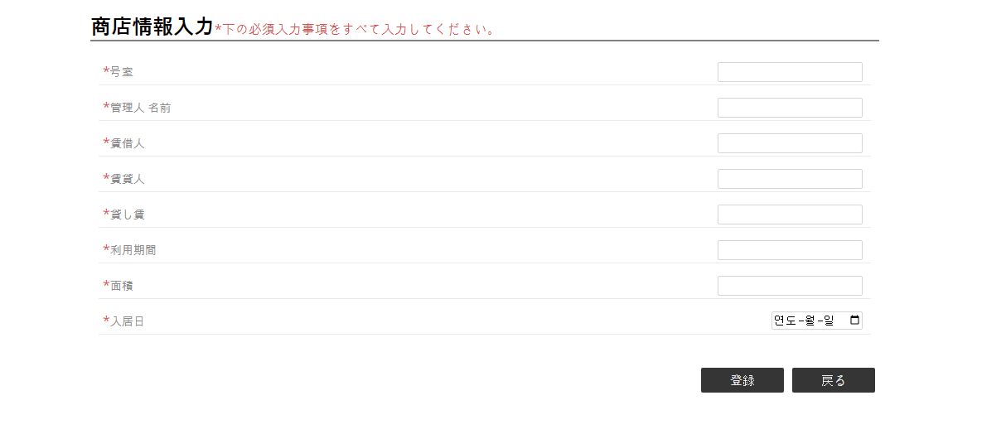

1
2
3
4
5
6
7
8

10
《商店情報リスト・UI・Design》

9
《各商店号室 _UI · Design》

コントロール名 |  |  | 参照カラム | データ型 | 表示桁数 | 表示形式 | HELP | 必 | 入 | 非表示 | 制御 | 備考 | Ver
1 |  | 号室 |  | int(4) | 4 |  |  | ○ | ○
2 |  | 管理人 名前 |  | varchar(30) | 15 |  |  | ○ | ○
3 |  | 賃借人 |  | varchar(25) | 12 |  |  | ○ | ○
4 |  | 賃貸人 |  | varchar(25) | 12 |  |  | ○ | ○
5 |  | 貸し賃 |  | int(15) | 15 |  |  | ○ | ○
6 |  | 利用期間 |  | varchar(25) | 12 |  |  | ○ | ○
7 |  | 面積 |  | int(10) | 10 |  |  | ○ | ○
8 |  | 入居日 |  | datetime |  |  |  | ○ | ○
9 |  | 登録 |  | ボタン |  |  |  |  |  |  | ○
10 |  | 戻る |  | ボタン |  |  |  |  |  |  | ○

